상품제안서
필기구4종 바닐라원통세트 | 상품코드: S03172

 |  |  |  |  |  |  | 02-713-8555 | www.synergygift.co.kr
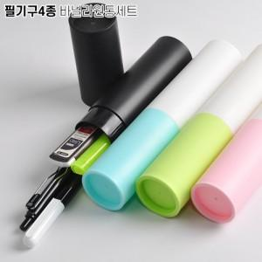

【상세/제작정보】 | 기본수량 미만일 경우 도당 10,000원의 인쇄비가 추가됩니다.

【인쇄/포장옵션】 | [케이스] 실크, [필기구] 실크 / 포장불가능

【공급단가】 | 수량 | 100~ | 500~ | 1,000~ | 3,000~ | 5,000~
*VAT별도 | 단가 | 1,440원 | 1,400원 | 1,360원 | 1,290원 | 1,250원

【상품 URL】 | https://www.synergygift.co.kr:443/src/goods_detail.php?gdno=6939

